상품제안서
쿨메쉬 귀걸이 마스크 | 상품코드: S41822

 |  |  |  |  |  |  | 02-713-8555 | www.synergygift.co.kr
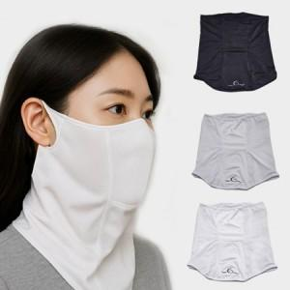

【상세/제작정보】 | <p><span style="font-size: 14pt;">※ 스크린인쇄 최소 200개 이상부터 가능합니다.</span></p>

【인쇄/포장옵션】 | 스티커, 풀칼라, 스크린 / OPP(비닐)

【공급단가】 | 수량 | 50~ | 100~ | 300~ | 1,000~ | 3,000~
*VAT별도 | 블랙 | 5,850원 | 5,760원 | 5,620원 | 5,400원 | 5,170원
 | 그레이 | 5,850원 | 5,760원 | 5,620원 | 5,400원 | 5,170원
 | 화이트 | 5,850원 | 5,760원 | 5,620원 | 5,400원 | 5,170원

【상품 URL】 | https://www.synergygift.co.kr:443/src/goods_detail.php?gdno=41822

